Grondplaat Eenheid van Taal
Grondplaat Eenheid van Taal

Eenheid van Taal Er is sprake van Eenheid van Taal als gezondheidsinformatie voor de ene zorgverlener of patiënt dezelfde betekenis of bedoeling heeft als voor de andere wanneer deze informatie elektronisch uitgewisseld wordt. Bij het elektronisch vastleggen en uitwisselen van gezondheidsinformatie is het daarom noodzakelijk dat zowel binnen als tussen informatiesystemen gebruik wordt gemaakt van een gedeelde context. De afspraken over welke termen kunnen worden gebruikt en op welke manier wordt ook wel een ‘gedeeld woordenboek’ (Grondplaat) genoemd. Om misverstanden te voorkomen: Eenheid van Taal gaat nadrukkelijk niet over één en dezelfde ‘taal’ voor álle zorgverleners, maar over het maken van afspraken wanneer en hoe welk woordenboek wordt gebruikt. Doel Eenheid van Taal Eenheid van Taal in de zorg is geen doel op zich; het wordt primair gezien als een hulpmiddel om zorg voor de (individuele) patiënt te verbeteren en veiliger te maken. Dat wordt gerealiseerd door een integraal en eenduidig informatiebeeld van en voor de patiënt te schetsen. Elementair daarin is dat informatie door het zorgnetwerk rondom de patiënt gedeeld en hergebruikt kan worden zonder dat het aan betekenis verliest. Dit dient meerdere subdoelen: het stelt de patiënt centraal, het biedt kansen voor efficiënter zorggebruik, het geeft (ondersteuners van) de zorgverlener meer tijd om goede zorg te verlenen; en tenslotte is het een voorwaarde om ‘information-driven’ zorginnovaties te kunnen benutten. | 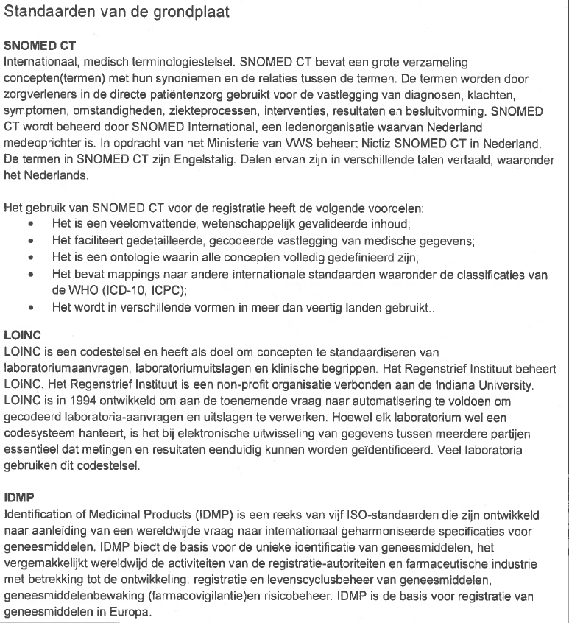

Vindplaats: Concept notitie Eenheid van Taal in de Zorg

